财报审计意见
财报审计意见 | 表都在cs_master_tgt用户下或者cs_master_test
SP: | sp_warnings_finanaudit
源表 | COMPY_FINANAUDIT(企业财报审计表)
目标表 | COMPY_WARNINGS(企业预警信号总表)
信号分类 (TYPE_ID) | 6-财务风险
预警标题头(暂时) | 参数表的regulation_desc
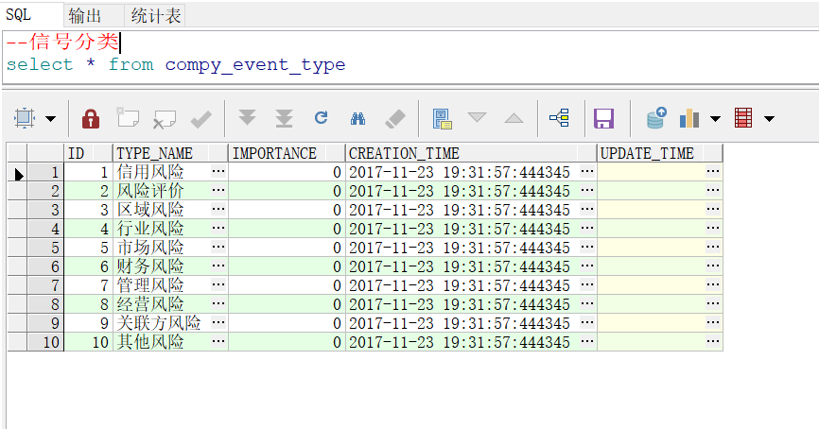
符合条件的数据： | 1.isdel = 0 --表示未删除 2.audit_view_typeid in (6612,6613,6614) --表示三种意见 3.updt_dt>= 当前时间 --表示新增数据 4.当前剔重机制：同一批数据，相同company_id，audit_dt为同一天，相同预警标题头，多条则只展示一条。
 |  |  |  |  |  |  | 开发思路： 在源表中找出符合三种评级意见的公司，产生对应该公司的预警信息，插入到预警总表

基本测试过程： | 1.在源表构造audit_view_typeid in (6612,6613,6614)的数据 2.跑SP，查看预警结果 3.随意构造干扰数据验证测试结果

数据要求
场景 | 表名 | 字段名称 | 字段 | 是否为空 | 是否主键 | 预警总表
1、保留意见 2、否定意见 3、无法(拒绝)表示意见 | COMPY_FINANAUDIT | 企业财报审计标识符 | COMPY_FINANAUDIT_SID | NOT NULL | Y
 | COMPY_FINANAUDIT | 企业标识符 | COMPANY_ID | NOT NULL |  | COMPANY_ID
 | COMPY_FINANAUDIT | 报表日期 | RPT_DT | NOT NULL |  | notice_dt
 | COMPY_FINANAUDIT | 起始日期 | START_DT
 | COMPY_FINANAUDIT | 会计准则类型 | ACCTING_STRD_TYPECD | NOT NULL
 | COMPY_FINANAUDIT | 审计意见类型标识符 | AUDIT_VIEW_TYPEID | 三种id，分别代表三种场景 |  | type_id
 | COMPY_FINANAUDIT | 审计意见 | AUDIT_VIEW |  |  | warn_content
 | COMPY_FINANAUDIT | 注册会计师 | CPA
 | COMPY_FINANAUDIT | 会计师事务所名称 | AUDIT_ORG
 | COMPY_FINANAUDIT | 审计时间 | AUDIT_DT
 | COMPY_FINANAUDIT | 是否删除 | ISDEL | 0才能生效
 | COMPY_FINANAUDIT | 源系统主键 | SRCID
 | COMPY_FINANAUDIT | 源系统 | SRC_CD
 | COMPY_FINANAUDIT | 更新人 | UPDT_BY | NOT NULL
 | COMPY_FINANAUDIT | 更新时间 | UPDT_DT | 0

行内
财汇 | 表在cs_master_tgt用户或者cs_master_test
SP: | sp_warnings_cmbrating
源表 | compy_creditrating_cmb(行内评级表) compy_warnlevelchg_cmb(行内预警等级认定)
目标表 | COMPY_WARNINGS(企业预警信号总表)
信号分类 (TYPE_ID) | 风险评价
预警标题头(暂时) | 参数表regelation_desc
符合条件的数据： | 发行人信用评级下降超过两个级别且最新评级低于5A级： 1.compy_creditrating_cmb中，同一个company_id在源表中本期(rating_period)评级(final_rating)比上一次评级下降超过两级且评级低于5A 2.isdel = 0 --表示未删除 3.updt_dt>= 当前时间 --表示新增数据 4.当前剔重机制：同一批数据，相同company_id，rating_period为同一天，相同预警标题头，多条则只展示一条。
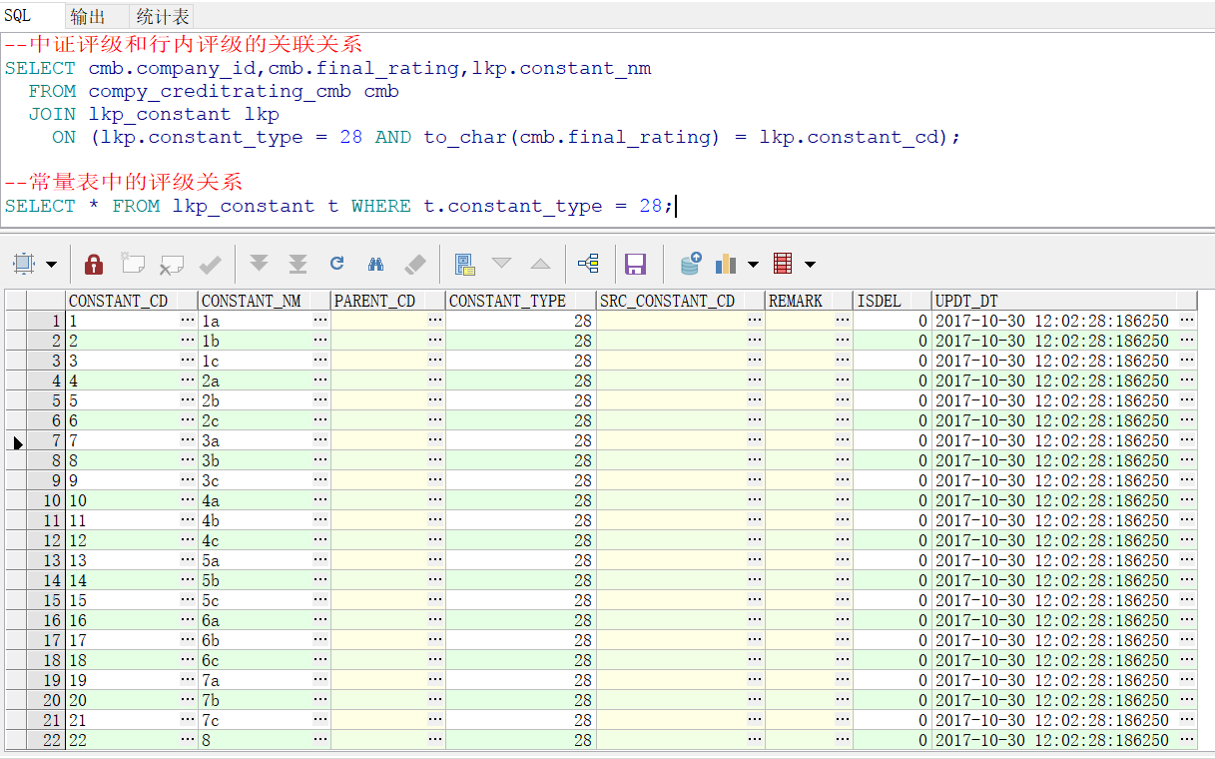

 | 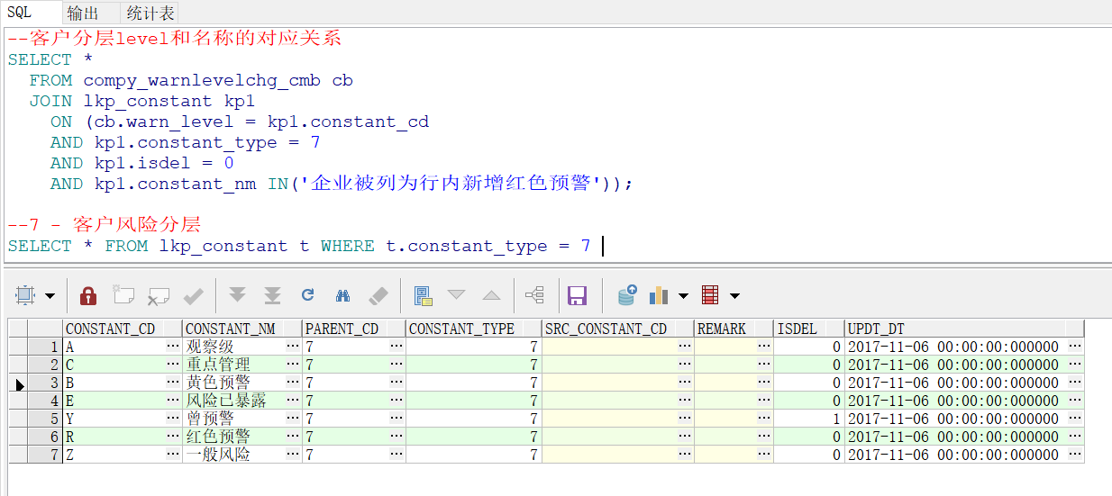 行内预警等级认定： 1.compy_warnlevelchg_cmb中，企业对应的调整后客户风险分层属于(新增风险已暴露，红色预警，黄色预警，观察级预警),且和调整前风险分层不相同。 2.isdel = 0 --表示未删除 3.updt_dt>= 当前时间 --表示新增数据 4.当前剔重机制：同一批数据，相同company_id，submit_dt为同一天，相同预警标题头，多条则只展示一条。

基本测试过程： | 1.在两个源表中分别构造符合条件的数据 2.跑SP，查看预警结果及信号分类的转换 3.随意构造干扰数据验证测试结果

数据要求：
场景 | 表名 | 字段名称 | 字段 | 是否为空 | 是否主键
发行人信用评级下降超过两个级别且最新评级低于5A级 | COMPY_CREDITRATING_CMB | 评级业务编号 | RATING_NO | NOT NULL | Y
 | COMPY_CREDITRATING_CMB | 企业标识符 | COMPANY_ID | NOT NULL
 | COMPY_CREDITRATING_CMB | 自动评级 | AUTO_RATING
 | COMPY_CREDITRATING_CMB | 终审评级 | FINAL_RATING |  | 构造数据
 | COMPY_CREDITRATING_CMB | 评级期次 | RATING_PERIOD |  | 构造数据
 | COMPY_CREDITRATING_CMB | 评级发起日期 | RATING_START_DT
 | COMPY_CREDITRATING_CMB | 评级有效到期日 | EFFECT_END_DT
 | COMPY_CREDITRATING_CMB | 自动评级平均PD | AUTORATING_AVGPD
 | COMPY_CREDITRATING_CMB | 终审评级平均PD | FINALRATING_AVGPD
 | COMPY_CREDITRATING_CMB | 调整等级理由级别 | ADJUST_REASONTYPE_CD
 | COMPY_CREDITRATING_CMB | 调整等级理由 | ADJUST_REASON
 | COMPY_CREDITRATING_CMB | 是否删除 | ISDEL | NOT NULL | 为0才生效
 | COMPY_CREDITRATING_CMB | 源企业代码 | SRC_COMPANY_CD
 | COMPY_CREDITRATING_CMB | 源系统 | SRC_CD | NOT NULL
 | COMPY_CREDITRATING_CMB | 更新人 | UPDT_BY | NOT NULL
 | COMPY_CREDITRATING_CMB | 更新时间 | UPDT_DT | NOT NULL | 大于上次同步时间即可

行内预警等级认定 | COMPY_WARNLEVELCHG_CMB | 任务号 | WARNCHG_ID | NOT NULL
 | COMPY_WARNLEVELCHG_CMB | 企业标识符 | COMPANY_ID | NOT NULL
 | COMPY_WARNLEVELCHG_CMB | 发起时间 | SUBMIT_DT |  | 构造数据
 | COMPY_WARNLEVELCHG_CMB | 调整后客户风险分层 | WARN_LEVEL |  | A.B.E.R四种对应四种场景
 | COMPY_WARNLEVELCHG_CMB | 调整前客户风险分层 | PRE_WARN_LEVEL |  | A.B.E.R四种对应四种场景
 | COMPY_WARNLEVELCHG_CMB | 变动来源 | OPERATE_MODULE
 | COMPY_WARNLEVELCHG_CMB | 终批时间 | OPERATE_DT
 | COMPY_WARNLEVELCHG_CMB | 是否删除 | ISDEL | NOT NULL | 为0才生效
 | COMPY_WARNLEVELCHG_CMB | 源企业代码 | SRC_COMPANY_CD
 | COMPY_WARNLEVELCHG_CMB | 源系统 | SRC_CD | NOT NULL
 | COMPY_WARNLEVELCHG_CMB | 更新人 | UPDT_BY | NOT NULL
 | COMPY_WARNLEVELCHG_CMB | 更新时间 | UPDT_DT | NOT NULL | 大于上次同步时间即可

